关系图
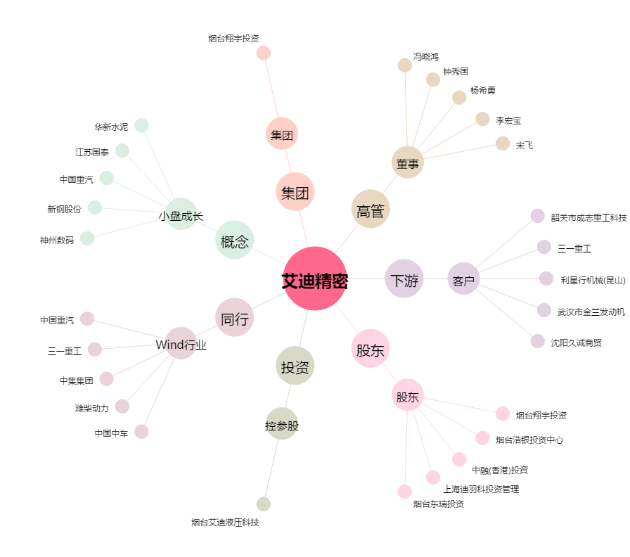
艾迪精密[603638.SH] - 关系概览图

